PCA.PRA3, BIA, RTO, RPO
DEFINITION DU RTO ET RPO |  |  |  |  | LEGENDE

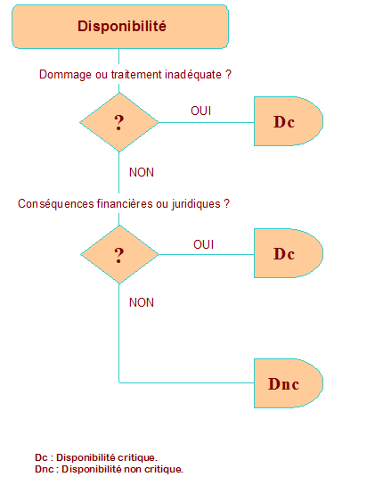
 | Disponibilité (DC,DNC) Pt1 | Délai d'indisponibilité Pt2 | Croissement par ordre de criticité | Niveau de sécurité

Applications

Services / Structures

 |  |  |  |  | (1) Déterminé en appliquant le diagramme précédent (2) Ce délai peut être exprimé en minute, heure, jour. (3) Classement de 1 à N de lélément le moins critique à l’élément le plus critique en terme de disponibilité. (4) Echelle de criticité pour la disponibilité : • D1 - Disponibilité de niveau 1 : élément non critique qui supporte un arrêt total de longue durée sans mettre sans conséquences sur l'entreprise • D2 - Disponibilité de niveau 2 : élément moyennement critique supportant un arrêt d’au plus quelques minutes avec des conséquences forte sur l'entreprise • D3 - Disponibilité de niveau 3 : élément critique pour l'entreprise ne supportant pas un arrêt de plus de 4 heures ; • D4 - Disponibilité de niveau 4 : élément critique pour l'entreprise ne tolérant aucun arrêt et nécessitant une disponibilité continue.

Matériels

